изменение по утвержд.прайсу
Таблица 2
Изменение стоимости кирпича по утвержденному прайсу

Внешний вид (размер в мм) | Наименование продукции |  | Цена, руб./шт. | Новая цена, руб./шт. | Отклонение +/-, руб. | Отклонение +/-, %
 | Кирпич полуторный полнотелый без поддона, без упаковки |  | 7.72 | 7.72 | 0.00 | 0.0%
 | Кирпич полуторный полнотелый на деревянном поддоне, без упаковки |  | 8.60 | 8.92 | 0.32 | 3.7%
 | Кирпич полуторный полнотелый на деревянном поддоне, с упаковкой |  | 9.32 | 9.65 | 0.33 | 3.5%
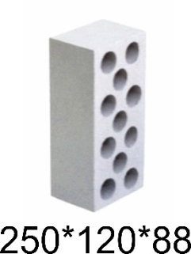 | Кирпич полуторный пустотелый рядовой белый без поддона, без упаковки |  | 8.30 | 8.30 | 0.00 | 0.0%
 | Кирпич полуторный пустотелый рядовой белый на деревянном поддоне, без упаковки |  | 9.18 | 9.55 | 0.37 | 4.0%
 | Кирпич полуторный пустотелый рядовой белый на деревянном поддоне, с упаковкой |  | 9.91 | 10.28 | 0.37 | 3.7%
 | Кирпич полуторный пустотелый лицевой белый на деревянном поддоне, с упаковкой |  | 10.11 | 10.51 | 0.40 | 4.0%
 | Кирпич одинарный полнотелый без поддона, без упаковки |  | 6.57 | 6.57 | 0.00 | 0.0%
 | Кирпич одинарный полнотелый на деревянном поддоне, без упаковки |  | 7.22 | 7.46 | 0.24 | 3.3%
 | Кирпич одинарный полнотелый на деревянном поддоне, с упаковкой |  | 7.76 | 8.00 | 0.24 | 3.1%
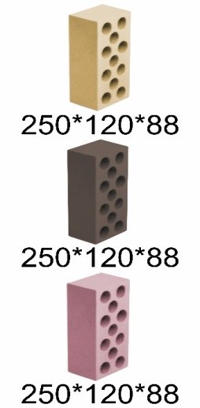 | Кирпич полуторный пустотелый рядовой цветной (желтый, коричневый, розовый) без поддона, без упаковки |  | 11.79 | 11.79 | 0.00 | 0.0%
 | Кирпич полуторный пустотелый рядовой цветной (желтый, коричневый, розовый) на деревянном поддоне, без упаковки |  | 12.66 | 13.04 | 0.38 | 3.0%
 | Кирпич полуторный пустотелый рядовой цветной (желтый, коричневый, розовый) на деревянном поддоне, с упаковкой |  | 13.39 | 13.77 | 0.38 | 2.8%
 | Кирпич полуторный пустотелый лицевой цветной (желтый, коричневый, розовый) на деревянном поддоне, с упаковкой |  | 14.25 | 14.63 | 0.38 | 2.7%
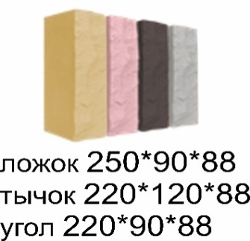 | Кирпич декоративный колотый цветной (желтый, коричневый, розовый) на поддоне, с упаковкой | Ложок | 23.79 | 24.20 | 0.41 | 1.7%
 |  | Тычок | 23.79 | 24.20 | 0.41 | 1.7%
 |  | Угол | 23.79 | 24.20 | 0.41 | 1.7%
 | Плитка декоративная цветная (желтая, коричневая, розовая) на поддоне, с упаковкой |  | 2.00 | 2.15 | 0.15 | 7.5%
Прайс-лист для юридических лиц на кирпич силикатный М150-200. Цены указаны на заводе-изготовителе. Полную информацию уточняйте по телефонам отдела продаж: мобильный тел.: +7 903 649 10 10 (63 10 10); городские тел.: +7 (4812) 42-52-51, 42-52-41 (тел./факс), 42-51-94; сайт: www.ooognezdovo.com, e-mail: gnezdovo@inbox.ru

02.08.2021
Внешний вид (размер в мм) | Наименование продукции |  | Цена, руб./шт. | Цена, руб./пачка | Количество физ. шт. в пачке | Количество усл. тыс. шт. в пачке | Вес пачки (кг.)
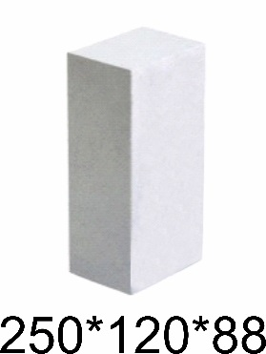 | Кирпич полуторный полнотелый |  | 8.90 | 5,927.40 | 666 | 0.900 | 3,500
 | Кирпич полуторный полнотелый упакованный на поддон (1100*1900) |  | 9.76 | 6,500.16 | 666 | 0.900 | 3,500
 | Кирпич полуторный пустотелый рядовой белый |  | 8.87 | 5,676.80 | 640 | 0.864 | 2,800
 | Кирпич полуторный пустотелый рядовой белый упакованный на поддон (1100*1900) |  | 9.74 | 6,233.60 | 640 | 0.864 | 2,800
 | Кирпич полуторный пустотелый лицевой белый упакованный на поддон (750*1000) |  | 10.21 | 2,940.48 | 288 | 0.389 | 1,250
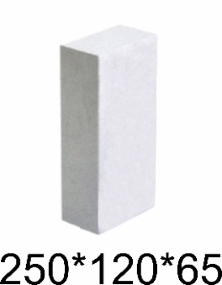 | Кирпич одинарный полнотелый |  | 7.24 | 6,516.00 | 900 | 0.900 | 3,500
 | Кирпич одинарный полнотелый упакованный на поддон (1100*1900) |  | 7.92 | 7,128.00 | 900 | 0.900 | 3,500
 | Кирпич полуторный пустотелый рядовой цветной (желтый, коричневый, розовый, серый) |  | 13.42 | 8,588.80 | 640 | 0.864 | 2,800
 | Кирпич полуторный пустотелый рядовой цветной (желтый, коричневый, розовый, серый) упакованный на поддон (1100*1900) |  | 14.31 | 9,158.40 | 640 | 0.864 | 2,800
 | Кирпич полуторный пустотелый лицевой цветной (желтый, коричневый, розовый, серый) упакованный на поддон (750*1000) |  | 15.44 | 4,446.72 | 288 | 0.389 | 1,250
 | Кирпич декоративный колотый цветной (желтый, коричневый, розовый, серый) упакованный на поддон (1000*1250) | Ложок | 25.05 | 13,476.90 | 538 | - | 2,150
 |  | Тычок | 25.05 | 11,022.00 | 440 | - | 1,750
 |  | Угол | 25.05 | 13,351.65 | 533 | - | 2,100
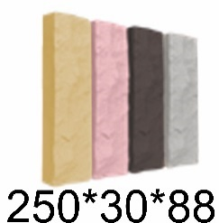 | Плитка декоративная цветная (желтая, коричневая, розовая, серая) на поддоне, с упаковкой |  | 3.00 | 1,599.00 | 533 | - | 500
 | *Поддон 1100*1900 |  | 900.00 |  |  |  | 50
 | *Поддон 750*1000 |  | 390.00 |  |  |  | 30
 | *Поддон 1000*1250 |  | 600.00 |  |  |  | 40
Прайс-лист для физических лиц на кирпич силикатный М150-200. Цены указаны на заводе-изготовителе. Полную информацию уточняйте по телефонам отдела продаж: мобильный тел.: +7 903 649 10 10 (63 10 10); городские тел.: +7 (4812) 42-52-51, 42-52-41 (тел./факс), 42-51-94; сайт: www.ooognezdovo.com, e-mail: gnezdovo@inbox.ru

